Datos personales
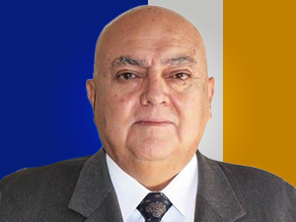

Nombres: | Juan Carlos
Apellidos: | Camacho Dávila
Facebook: | https://www.facebook.com/soloelpueblosalvaalpueblo
Twitter:
Descripción:

